2021_12_data
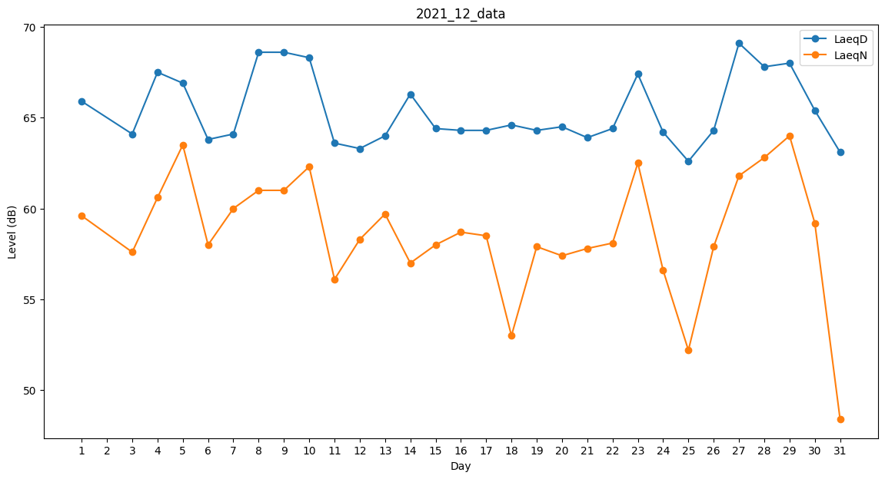
Day | LaeqD | LaeqN
1 | 65.9 | 59.6
2 | 61.7 | 0
3 | 64.1 | 57.6
4 | 67.5 | 60.6
5 | 66.9 | 63.5
6 | 63.8 | 58
7 | 64.1 | 60
8 | 68.6 | 61
9 | 68.6 | 61
10 | 68.3 | 62.3
11 | 63.6 | 56.1
12 | 63.3 | 58.3
13 | 64 | 59.7
14 | 66.3 | 57
15 | 64.4 | 58
16 | 64.3 | 58.7
17 | 64.3 | 58.5
18 | 64.6 | 53
19 | 64.3 | 57.9
20 | 64.5 | 57.4
21 | 63.9 | 57.8
22 | 64.4 | 58.1
23 | 67.4 | 62.5
24 | 64.2 | 56.6
25 | 62.6 | 52.2
26 | 64.3 | 57.9
27 | 69.1 | 61.8
28 | 67.8 | 62.8
29 | 68 | 64
30 | 65.4 | 59.2
31 | 63.1 | 48.4

